Exo21
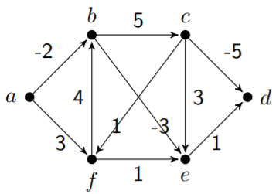
S | a | b | c | d | e | f | g | h
 | 0 | ∞

Exo22
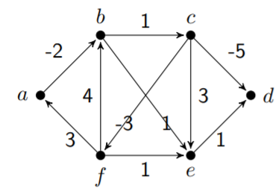
State | a | b | c | d | e | f
 | 0 | ∞

Exo23
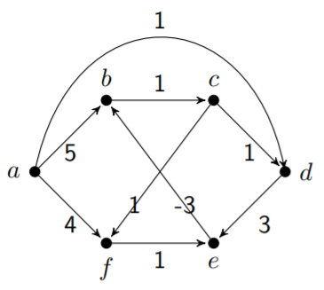

S | a | b | c | d | e | f | g | h
 | 0 | ∞ | ∞ | ∞ | ∞ | ∞ | ∞ | ∞

Exo24
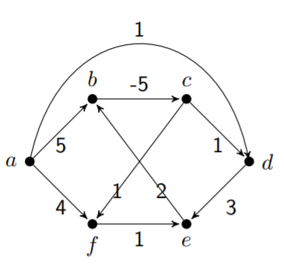

S | a | b | c | d | e
 | 0 | ∞

Exo25
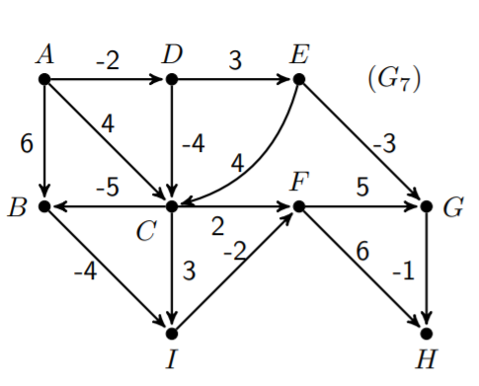
Step | A | B | C | D | E | F | G | H
 | 0 | ∞

Exo26
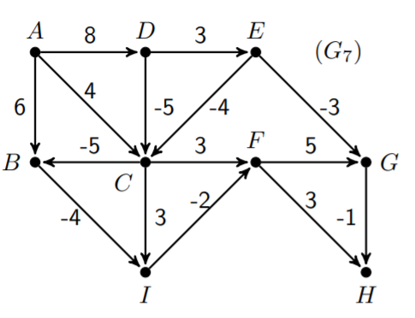
Step | A | B | C | D | E | F | G | H
 | 0 | ∞

Exo27
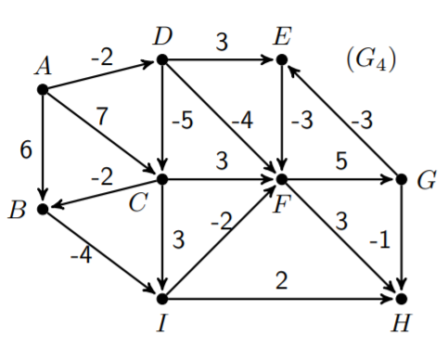
Step | A | B | C | D | E | F | G | H
 | 0 | ∞

Exo28
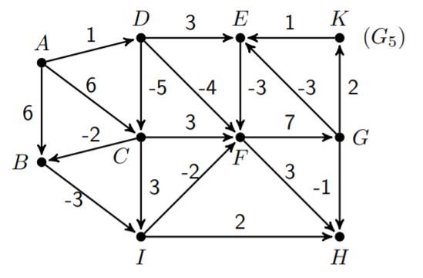
Step | A | B | C | D | E | F | G | H
 | 0 | ∞

Exo29a
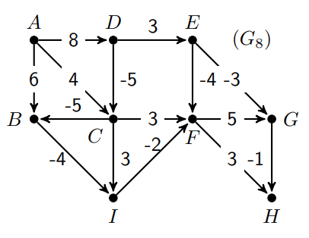
Step | A | B | C | D | E | F | G | H | I
0 | 0 | ∞ | ∞ | ∞ | ∞ | ∞ | ∞ | ∞ | ∞
1 | 0 | 6A | 4A | 8A | ∞ | ∞ | ∞ | ∞ | ∞
2 | 0 | -1C | 3D | 8A | ∞ | ∞ | ∞ | ∞ | ∞
3 | 0 | -2C | 3D | 8A | 11D | 6C | ∞ | ∞ | -5B

Exo29b
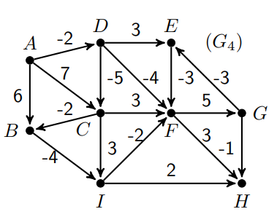
Step | A | B | C | D | E | F | G | H | I
0 | 0 | ∞ | ∞ | ∞ | ∞ | ∞ | ∞ | ∞ | ∞
1 | 0 | 6A | 7A | -2A
2 |  | 5C | -7D |  | 1D | -6D |  |  | 2B
3 |  | -9C |  |  |  |  | -1F | -3F | -4C
4 |  |  |  |  | -4G |  |  |  | -13B
5 |  |  |  |  |  | -15I |  | -11I
6 |  |  |  |  |  |  | -10F | -12F
7 |  |  |  |  | -13G
8 |  |  |  |  |  | -16E
9 |  |  |  |  |  |  | -11F | -13F

